Sheet1
DANH SÁCH NGưỜI LÀM ĐÃ HỌC AN TOÀN
STT | Tên nhân viên | Số CMT/CCCD | Giới tính | Số điện thoại | Địa chỉ | Tên Vender | Người phụ trách | Ảnh
1 | Nguyễn Văn Chính | 001201024498 | Nam | 0964358394 | Ha Noi | ASC0012 | Khuat Thi QL | 
2 | Khuat Sinh | eqweqw | Nam | 0878682344 | HCM | VD0211 | Khuat Thi QL | 
3 | Nguyen Thanh Nam | 091723901 | Nam | 0932472384 | Da Nang | VD0211 | Nguyen Duc QL
4 | Nguyen Van Hiep | 123 | nữ | 412 | HV | VD0211 | ád
5 | Doan dU | 312 | Nữ | ewq | eqw | VD0211 | dsa | 
6 | dfs | 5 | Nam | d | eqw | VD0211 | fgg | 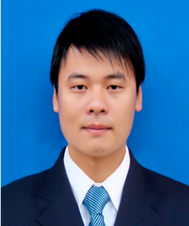
7 | ffs | 3 | Nam | f | eg | VD0211 | s | 
8 | jfs | 5 | Nữ | j | f | VD0211 | kr | 
9 | uifs | 8 | Nam | ui | t | VD0211 | ẻ | 
10 | rfs | 5 | Nữ | r | e | VD0211 | bv | 

